4월12일
4 | 월 | 12 | 일 | 공 정 불 량 율

No | 월 | 일 | 업체명 | 품명 | 품번 | 원재료명 | Color | 의뢰수량 | 검사수량 | 오차수량 | 양품 | 불량 | 불량률 | 불 량 내 용 |  |  |  |  |  |  |  |  | 생산 LOT |  |  | 작업자 | 검사자 | 비고
 |  |  |  |  |  |  |  |  |  |  |  |  |  | 미성형 | BURR | 수축 | 찍힘 | 이물 | 단차 (변형) | 흑점 | 파손 | 기타 | 생산 날짜 | 설비 | 주.야
1 | 4 | 12 | SST | BASE | K-JR01920-B414AZB | SGP2020R | BK |  | 2,620 |  | 2,600 | 20 | 0.8% |  |  |  | 20 |  |  |  |  |  | 20180411 | 8 | B | 김연빈 | 김다연
2 | 4 | 12 | SST | BASE | K-JR01920-B414AZB | SGP2020R | BK |  | 2,662 |  | 2,650 | 12 | 0.5% |  |  |  | 12 |  |  |  |  |  | 20180411 | 8 | B | 김연빈 | 김다연
3 | 4 | 12 | SST | STOPPER | KR6197-D475PA | SF2255 | BK |  | 1,030 |  | 1,000 | 30 | 2.9% | 30 |  |  |  |  |  |  |  |  | 20180411 | 14 | B | 김연빈 | 김다연
4 | 4 | 12 | SST | FLOAT PLATE | K-JR01920-A414AWA | SGF2030 | BK |  | 1,360 |  | 1,090 | 270 | 19.9% | 270 |  |  |  |  |  |  |  |  | 20180412 | 7 | A | 안나 | 김다연 | ▼ 미성형 불량
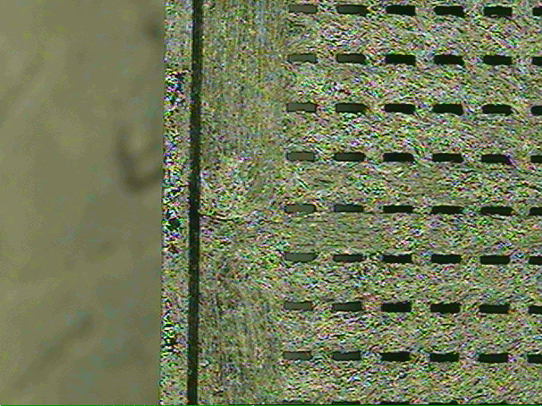
5 | 4 | 12 | SST | COVER | K-JR01920-C01AWA | SGF2030 | BK |  | 2,250 |  | 2,250 | - | 0.0% |  |  |  |  |  |  |  |  |  | 20180411 | 13 | B | 김연빈 | 김초연
6 | 4 | 12 | SST | COVER | K-JR01920-C01AWA | SGF2030 | BK |  | 2,450 |  | 2,450 | - | 0.0% |  |  |  |  |  |  |  |  |  | 20180412 | 13 | A | 안나 | 김초연
7 | 4 | 12 | SST | FLOAT PLATE | K-JR01920-A414AWA | SGF2030 | BK |  | 2,321 |  | 2,140 | 181 | 7.8% | 181 |  |  |  |  |  |  |  |  | 201080411 | 7 | B | 김연빈 | 김초연
8 | 4 | 12 | MCS | BASE | AMM0821A-KAA-R3 | 7301 | BK |  | 138 |  | 137 | 1 | 0.7% | 1 |  |  |  |  |  |  |  |  | 20180412 | 9 | A | 안나 | 김초연
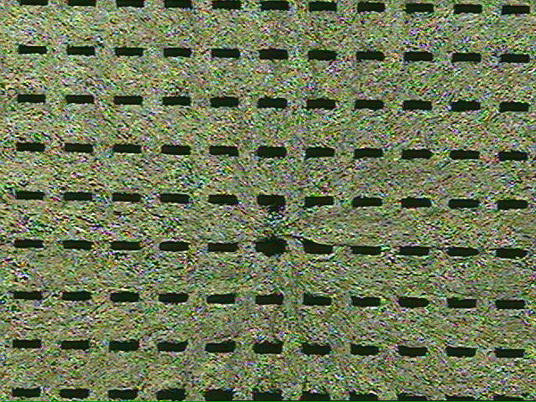
9 | 4 | 12 | HICON | BASE | BG255-001A1 | SGF2033 | BK |  | 1,154 |  | 1,150 | 4 | 0.3% |  |  |  |  | 4 |  |  |  |  | 20180412 | 14 | A | 안나 | 김초연
10 | 4 | 12 | SST | STOPPER | KR6197-D475PA | SF2255 | BK |  | 2,604 |  | 2,600 | 4 | 0.2% |  |  |  |  | 4 |  |  |  |  | 20180412 | 11 | B | 김연빈 | 김초연
11 | 4 | 12 | SST | STOPPER | KR6197-D475PA | SF2255 | BK |  | 2,305 |  | 2,300 | 5 | 0.2% |  |  |  |  | 5 |  |  |  |  | 2018011 | 11 | B | 김연빈 | 김초연
12 | 4 | 12 | SST | BASE | K-JR01920-B414AZB | SGP2020R | BK |  | 747 |  | 741 | 6 | 0.8% |  |  |  |  |  |  |  | 6 |  | 20180412 | 8 | A | 안나 | 김초연
13 | 4 | 12 |  |  |  |  |  |  | - |  |  | - | 0.0% |  |  |  |  |  |  |  |  |  |  |  |  | 김연빈
14 | 4 | 12 |  |  |  |  |  |  | - |  |  | - | 0.0% |  |  |  |  |  |  |  |  |  |  |  |  | 김연빈
15 | 4 | 12 |  |  |  |  |  |  | - |  |  | - | 0.0% |  |  |  |  |  |  |  |  |  |  |  |  | 김연빈
16 | 4 | 12 |  |  |  |  |  |  | - |  |  | - | 0.0% |  |  |  |  |  |  |  |  |  |  |  |  | 김연빈
17 | 4 | 12 |  |  |  |  |  |  | - |  |  | - | 0.0% |  |  |  |  |  |  |  |  |  |  |  |  | 김연빈
18 | 4 | 12 |  |  |  |  |  |  | - |  |  | - | 0.0% |  |  |  |  |  |  |  |  |  |  |  |  | 김연빈
19 | 4 | 12 |  |  |  |  |  |  | - |  |  | - | 0.0% |  |  |  |  |  |  |  |  |  |  |  |  | 김연빈
20 | 4 | 12 |  |  |  |  |  |  | - |  |  | - | 0.0% |  |  |  |  |  |  |  |  |  |  |  |  | 김연빈
21 | 4 | 12 |  |  |  |  |  |  | - |  |  | - | 0.0% |  |  |  |  |  |  |  |  |  |  |  |  | 김연빈
22 | 4 | 12 |  |  |  |  |  |  | - |  |  | - | 0.0% |  |  |  |  |  |  |  |  |  |  |  |  | 김연빈
23 | 4 | 12 |  |  |  |  |  |  | - |  |  | - | 0.0% |  |  |  |  |  |  |  |  |  |  |  |  | 김연빈
24 | 4 | 12 |  |  |  |  |  |  | - |  |  | - | 0.0% |  |  |  |  |  |  |  |  |  |  |  |  | 김연빈
25 |  |  |  |  |  |  |  |  | - |  |  | - | 0.0% |  |  |  |  |  |  |  |  |  |  |  |  | 김연빈
26 |  |  |  |  |  |  |  |  | - |  |  | - | 0.0% |  |  |  |  |  |  |  |  |  |  |  |  | 김연빈
27 |  |  |  |  |  |  |  |  | - |  |  | - | 0.0% |  |  |  |  |  |  |  |  |  |  |  |  | 김연빈
28 |  |  |  |  |  |  |  |  | - |  |  | - | 0.0% |  |  |  |  |  |  |  |  |  |  |  |  | 김연빈
29 |  |  |  |  |  |  |  |  | - |  |  | - | 0.0% |  |  |  |  |  |  |  |  |  |  |  |  | 김연빈
30 |  |  |  |  |  |  |  |  | - |  |  | - | 0.0% |  |  |  |  |  |  |  |  |  |  |  |  | 김연빈
31 |  |  |  |  |  |  |  |  | - |  |  | - | 0.0% |  |  |  |  |  |  |  |  |  |  |  |  | 김연빈
합 계 |  |  |  |  |  |  |  | - | 21,641 | - | 21,108 | 533 | 2.5% | 482 | - | - | 32 | 13 | - | - | 6 | - | 특이사항
 |  |  |  |  |  |  |  |  |  |  |  |  |  | 90.4% | 0.0% | 0.0% | 6.0% | 2.4% | 0.0% | 0.0% | 1.1% | 0.0%

